Трамваи
 | ПРАЙС-ЛИСТ НА РАЗМЕЩЕНИЕ РЕКЛАМЫ НА ОДНОВАГОННЫХ ТРАМВАЯХ В Г.ЕКАТЕРИНБУРГ С |  |  |  |  |  |  |  |  | 2020-01-01

 | Полное брендирование |  |  |  |  |  | Промо брендирование (борта)
 | 3 мес | Аренда | Материалы | Монтаж | Итого |  | 3 мес | Аренда | Материалы | Монтаж | Итого
 | Трамвай 1 категории | 77,000 ₽ | 36,000 ₽ | 36,000 ₽ | 149,000 ₽ |  | Трамвай 1 категории | 54,000 ₽ | 22,000 ₽ | 20,000 ₽ | 96,000 ₽
 | Трамвай 2 категории | 67,000 ₽ |  |  | 139,000 ₽ |  | Трамвай 2 категории | 47,000 ₽ |  |  | 89,000 ₽

 | 6 мес | Аренда | Материалы | Монтаж | Итого |  | 6 мес | Аренда | Материалы | Монтаж | Итого
 | Трамвай 1 категории | 138,600 ₽ | 36,000 ₽ | 42,000 ₽ | 216,600 ₽ |  | Трамвай 1 категории | 97,200 ₽ | 22,000 ₽ | 24,500 ₽ | 143,700 ₽
 | Трамвай 2 категории | 120,600 ₽ |  |  | 198,600 ₽ |  | Трамвай 2 категории | 84,600 ₽ |  |  | 131,100 ₽

 | 12 мес | Аренда | Материалы | Монтаж | Итого |  | 12 мес | Аренда | Материалы | Монтаж | Итого
 | Трамвай 1 категории | 215,600 ₽ | 36,000 ₽ | 54,000 ₽ | 305,600 ₽ |  | Трамвай 1 категории | 151,200 ₽ | 22,000 ₽ | 33,500 ₽ | 206,700 ₽
 | Трамвай 2 категории | 187,600 ₽ |  |  | 277,600 ₽ |  | Трамвай 2 категории | 131,600 ₽ |  |  | 187,100 ₽

 | Пролонгация размещения (ПОЛНОЕ брендирование) |  |  |  |  |  | Пролонгация размещения (ПРОМО брендирование)
 | цена за аренду + 2000 р./мес (техсопровождение*) |  |  |  |  |  | цена за аренду + 1500 р./мес (техсопровождение*)

 | Соответствие маршрутов категориям |  |  |  |  |  | Стоимость услуг дизайнера, руб.
 | 1 категория | 2, 3, 4, 5, 6, 7, 13, 14, 15, 18, 21, 23, 25, 26, 27, 32, 33 |  |  |  |  | Адаптация макета (из имеющегося файла заказчика) |  |  |  | 5,000 ₽
 | 2 категория | 1, 5а, 8, 9, 10, 11, 12, 16, 17, 19, 20, 22, 24, 34 |  |  |  |  | Верстка макета из файлов, предоставленных Заказчиком |  |  |  | 11,000 ₽
 | *Техсопровождение - полная ответственность Исполнителя перед Заказчиком по поддержанию РИМ в надлежащем состоянии, независимо от внешних факторов, в т.ч. повреждения при ДТП |  |  |  |  |  | Полный цикл разработки оригинал-макета |  |  |  | 21,000 ₽
 |  |  |  |  |  |  | Доработка/изменение уже согласованного макета |  |  |  | от 2 000 ₽

Пример полного брендирования:
Пример промо брендирования: производится монтаж пленки на левый и правый борт, передняя и задняя части
красятся в основной фон макета,
остальное остается в штатной
окраске (желтых тонов)
 | 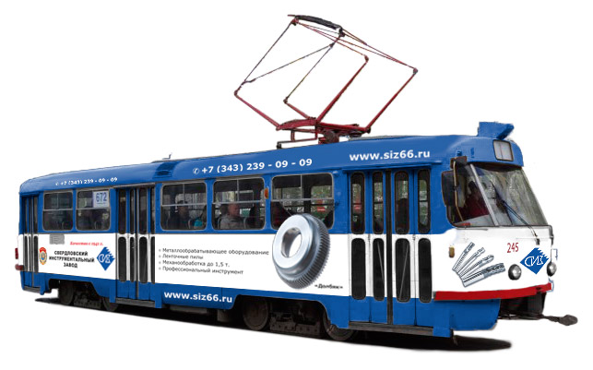 |  |  |  |  | 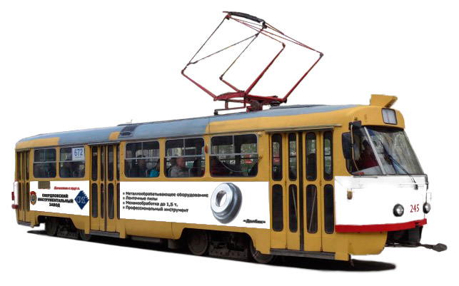

 | ПРАЙС-ЛИСТ НА РАЗМЕЩЕНИЕ РЕКЛАМЫ НА ДВУХВАГОННЫХ ТРАМВАЯХ ("сплотках") В Г.ЕКАТЕРИНБУРГ С |  |  |  |  |  |  |  |  | 2020-01-01

 | Полное брендирование |  |  |  |  |  | Промо брендирование (борта)
 | 3 мес | Аренда | Материалы | Монтаж | Итого |  | 3 мес | Аренда | Материалы | Монтаж | Итого
 | Трамвай 1 категории | 105,000 ₽ | 72,000 ₽ | 62,000 ₽ | 239,000 ₽ |  | Трамвай 1 категории | 73,500 ₽ | 44,000 ₽ | 32,600 ₽ | 150,100 ₽
 | Трамвай 2 категории | 90,000 ₽ |  |  | 224,000 ₽ |  | Трамвай 2 категории | 63,000 ₽ |  |  | 139,600 ₽

 | 6 мес | Аренда | Материалы | Монтаж | Итого |  | 6 мес | Аренда | Материалы | Монтаж | Итого
 | Трамвай 1 категории | 189,000 ₽ | 72,000 ₽ | 71,000 ₽ | 332,000 ₽ |  | Трамвай 1 категории | 132,300 ₽ | 44,000 ₽ | 39,200 ₽ | 215,500 ₽
 | Трамвай 2 категории | 162,000 ₽ |  |  | 305,000 ₽ |  | Трамвай 2 категории | 113,400 ₽ |  |  | 196,600 ₽

 | 12 мес | Аренда | Материалы | Монтаж | Итого |  | 12 мес | Аренда | Материалы | Монтаж | Итого
 | Трамвай 1 категории | 294,000 ₽ | 72,000 ₽ | 89,000 ₽ | 455,000 ₽ |  | Трамвай 1 категории | 205,800 ₽ | 44,000 ₽ | 52,400 ₽ | 302,200 ₽
 | Трамвай 2 категории | 252,000 ₽ |  |  | 413,000 ₽ |  | Трамвай 2 категории | 176,400 ₽ |  |  | 272,800 ₽

 | Пролонгация размещения (ПОЛНОЕ брендирование) |  |  |  |  |  | Пролонгация размещения (ПРОМО брендирование)
 | цена за аренду + 3000 р./мес (техсопровождение*) |  |  |  |  |  | цена за аренду + 2200 р./мес (техсопровождение*)

 | Соответствие маршрутов категориям |  |  |  |  |  | Стоимость услуг дизайнера, руб.
 | 1 категория | 2, 3, 4, 5, 6, 7, 13, 14, 15, 18, 21, 23, 25, 26, 27, 32, 33 |  |  |  |  | Адаптация макета (из имеющегося файла заказчика) |  |  |  | 5,000 ₽
 | 2 категория | 1, 5а, 8, 9, 10, 11, 12, 16, 17, 19, 20, 22, 24, 34 |  |  |  |  | Верстка макета из файлов, предоставленных Заказчиком |  |  |  | 11,000 ₽
 | *Техсопровождение - полная ответственность Исполнителя перед Заказчиком по поддержанию РИМ в надлежащем состоянии, независимо от внешних факторов, в т.ч. повреждения при ДТП |  |  |  |  |  | Полный цикл разработки оригинал-макета |  |  |  | 21,000 ₽
 |  |  |  |  |  |  | Доработка/изменение уже согласованного макета |  |  |  | от 2 000 ₽
Пример полного брендирования:
в брендировании используется вся площадь ТС, в соответствии с техническими ограничениями
Пример промо брендирования:
производится монтаж пленки на левый и правый борт, передняя и задняя части
красятся в основной фон макета,
остальное остается в штатной
окраске (желтых тонов)
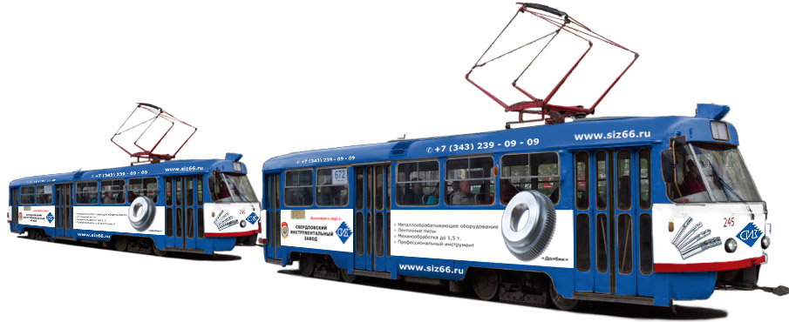 |  |  |  |  |  |  | 